RIG-FO-006 SE Pedestal
 |  |  | LISTA DE VERIFICACIÓN SUBESTACIÓN PEDESTAL O JARDÍN

 |  |  |  |  |  | RIG-FO-006 V:0

Expediente No. |  |  |  | Fecha:

Obra:

ASPECTO A EVALUAR |  |  |  | Art RETIE / NTC | CUMPLE |  |  | OBV
 |  |  |  |  | SI | NO | N/A
REQUISITOS DE LAS INSTALACIONES ELÉCTRICAS
Verificar que haya accesibilidad, distancias de trabajo y espacios dedicados adecuados alrededor del equipo de la acometida. |  |  |  | 110-32, 230-91, 240-24
CÁLCULOS DE LOS CIRCUITOS ALIMENTADORES, RAMALES Y ACOMETIDAS
Revisar el cálculo de la carga de la acometida y determinar el calibre mínimo de los conductores de la acometida. |  |  |  | 230-23, 230-31, 230-42
PROCESO DE DISTRIBUCIÓN
Todo proyecto de distribución debe contar con un diseño, con memorias de cálculos y planos de construcción, con el nombre firma y matrícula del responsable del diseño. |  |  |  | 31.2 (a)
Deben utilizarse postes o estructuras con tensión mínima de rotura estandarizadas |  |  |  | 32.1 (b)
Los postes de madera deberán estar debidamente tratados para la protección contra hongos y demás agentes que aceleran su deterioro. |  |  |  | 32.1 (c)
Las torrecillas o postes metálicos deberán estar protegidas contra la corrosión, para soportar una vida útil no menor a 25 años y estar solidamente puestos a tierra. |  |  |  | 32.1 (d)
Los postes que presenten fisura u otros deterioros que comprometan las condiciones mecánicas y la seguridad de la estructura, deberán ser cambiados. |  |  |  | 32.1 (e)
Los postes o estructuras de distribución deberán demostrar el cumplimiento del RETIE mediante certificado de producto expedido por un organismo de certificación de producto acreditado por la SIC. |  |  |  | 32.1 (f)
Verificar que los herrajes deben ser apropiadamente protegidos contra la acción corrosiva y elementos contaminantes; para estos efectos se deberán tener en cuenta las características ambientales predominantes de la zona donde se requieran instalar. El fabricante suministrará la información sobre los usos permitidos y los no permitidos |  |  |  | 17.17 (b)
Verificar que los herrajes no tengan protuberancias, rebabas, escorias o escamas, que dificulten el acople. |  |  |  | 17.17 (d)
Los herrajes empleados en los circuitos de media tensión serán de diseño adecuado a su función mecánica y eléctrica y deben resistir la acción corrosiva durante su vida útil, para estos efectos se tendrán en cuenta las características predominantes del ambiente en la zona donde se requieran instalar. |  |  |  | 32.3 (a)
Los herrajes sometidos a tensión mecánica por los conductores y cables de guarda o por los aisladores, deben tener un coeficiente de seguridad mecánica no inferior a tres respecto a su carga de trabajo. Cuando la carga mínima de rotura se compruebe mediante ensayos, el coeficiente de seguridad podrá reducirse a 2,5. |  |  |  | 32.3 (b)
Las grapas de retención del conductor deben soportar un esfuerzo mecánico en el cable del 80% de la carga de rotura del mismo, sin que se produzca deslizamiento. |  |  |  | 32.3 (c)
El aislador debe estar marcado con:La razón social o marca registrada del fabricante, Tensión de rotura máxima permisible, Nivel básico de aislamiento al impulso. |  |  |  | 17.14 (d)
ACOMETIDAS
Verificar que cada edificación o estructura tenga solamente una acometida, o si hay más de una, que las acometidas adicionales estén justificadas. |  |  |  | 230-2
Verificar las distancias de seguridad apropiadas de los conductores de la acometida, desde las aberturas de la edificación. |  |  |  | 230-9
Revisar las distancias de seguridad desde las aberturas de edificaciones, el suelo, carreteras, techos y piscinas. |  |  |  | 230-24
Revisar la protección y profundidad adecuadas del enterramiento de los conductores subterráneos. |  |  |  | 230-32, 230-49
Verificar que cada acometida aérea o subterránea alimente solamente un grupo de conductores de entrada de la acometida, o si hay más de uno, que los grupos adicionales estén justificados. |  |  |  | 230-40
Verificar que los métodos de alambrado para los conductores de entrada de la acometida sean adecuados. |  |  |  | 230-43, 230-202
Verificar que los métodos de alambrado de la entrada de la acometida sean adecuados y que tengan soporte y protección contra daños. |  |  |  | 230-43, 230-50, 230-51
Verificar que las canalizaciones de las acometidas estén dispuestas para su drenaje y que los capacetes de acometida sean herméticos a la lluvia y estén ubicados apropiadamente. |  |  |  | 230-53, 230-54
Verificar que el equipo de acometida esté identificado como adecuado para el uso. |  |  |  | 230-66
Verificar que los medios de desconexión de la acometida y los dispositivos de protección contra sobrecorriente estén localizados en el exterior o interior, lo más cerca posible del punto de entrada de los conductores de la acometida. |  |  |  | 230-70, 230-91
Verificar que los medios de desconexión de la acometida estén agrupados, con un máximo de seis dispositivos en un solo lugar. |  |  |  | 230-71, 230-72
 |  |  |  | 384-16 (a)
Revisar las capacidades nominales del medio de desconexión de la acometida. |  |  |  | 230-79, 230-80
Revisar si hay equipo conectado al lado de alimentación del medio de desconexión de la acometida y la protección contra sobrecorriente. |  |  |  | 230-82, 230-94
Verificar que se ha suministrado protección contra sobrecorriente de la acometida, que esté dimensionada apropiadamente y que sea parte del medio de desconexión o adyacente a él. |  |  |  | 230-90, 230-91
Verificar que se suministra protección contra falla a tierra cuando se requiera, y obtener un registro escrito del ensayo de desempeño. |  |  |  | 230-95
MÉTODOS DE ALAMBRADO
Verificar que todos los conductores de un circuito estén agrupados. |  |  |  | 300-3 (a) y (b)
Revisar los valores de aislamiento en donde conductores de diferentes sistemas comparten encerramientos comunes. |  |  |  | 300-3 (c)
Revisar que haya pasacables de aislamiento o anillos protectores donde se instala cable no metálico a través de postes de metal, o en donde conductores No. 4 o más grandes entran en encerramientos. |  |  |  | 300-4 (b) (1) y (f)
Revisar los métodos de alambrado en cuanto a la separación de los bordes del armazón y la protección contra tornillos y clavos. |  |  |  | 300-4 (a), (b), (d) y (e)
Verificar que las canalizaciones eléctricas y bandejas portacables se usen exclusivamente para conductores eléctricos. |  |  |  | 300-8
Verificar la continuidad e integridad de las canalizaciones y encerramientos metálicos. |  |  |  | 300-10
Verificar que las canalizaciones, conjuntos de cables, cajas, armarios y herrajes estén asegurados firmemente en un sitio, sostenidos independientemente de los cielos rasos suspendidos y que no se usen como soportes. |  |  |  | 300-11 y artículos aplicables del Capítulo 3
Revisar la continuidad de los conductores puestos a tierra en circuitos ramales multiconductores. |  |  |  | 300-13
Verificar la longitud adecuada de los conductores libres en las cajas. |  |  |  | 300-14
Verificar que las cajas estén aisladas en puntos de unión, empalme, salida, interruptores y de alambrado. |  |  |  | 300-15
Verificar la ocupación de conductores en las canalizaciones. |  |  |  | 300-17
Verificar que las bandejas portacables cumplan con lo permitido para el uso, instalación, puesta a tierra, instalación de los cables y número de conductores en las bandejas portacables. |  |  |  | 318
Verificar que los sistemas de canalizaciones estén completos antes de instalar los conductores. |  |  |  | 300-18
Verificar que las canalizaciones verticales tengan soportes de conductores adecuados. |  |  |  | 300-19
Verificar que las capacidades nominales de resistencia al fuego hayan sido restauradas en las penetraciones eléctricas. |  |  |  | 300-21
Revisar las instalaciones de alambrado en conductos, cámaras de distribución de aire y otros espacios de circulación de aire, en cuanto a los métodos y materiales apropiados. |  |  |  | 300-22
Verificar que el acceso a equipos detrás de paneles removibles no se vea impedido por cables, canalizaciones y equipos. |  |  |  | 300-23
TUBERÍA ELÉCTRICAS PLEGABLES NO METÁLICAS
Verificar que las tuberías, canalizaciones y canaletas cumplan con el uso permitido y la instalación adecuada. |  |  |  | 341 a 351 y 17.11
SUBESTACIONES ELÉCTRICAS
Verificar que hayan sido instalados DPS en toda subestación y toda transición de línea aérea a cable aislado de media, alta o extra alta tensión (Figura 18 del RETIE). |  |  |  | 17.6.1 (a)
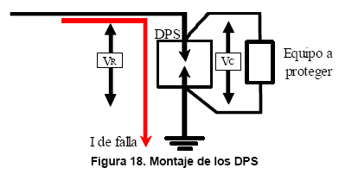 Verificar que el DPS debe estar instalado como lo indica la Figura 18 del RETIE, se debe tener como objetivo que la tensión residual del DPS sea casi igual a la aplicada al equipo. |  |  |  | 17.6.1 (b)
Verificar que los DPS estén instalados en modo común, es decir, entre conductores activos y tierra. |  |  |  | 17.6.1 (c)
Verificar que en baja tensión los conductores de conexión de los DPS a la red y a tierra no sean de calibre inferior a 14 AWG en cobre. En media, alta y extra alta tensión los conductores de conexión a la red y a tierra no deben ser de calibre inferior a 6 AWG. |  |  |  | 17.6.1 (g)
Revisar que haya fácil acceso a los transformadores para su inspección y mantenimiento. |  |  |  | 17.10, 450-13
Verificar que haya una indicación ligada directamente a la posición de los contactos de los elementos de interrupción y seccionamiento. Pueden ser mímicos que muestren el estado real de la operación que se está ejecutando con el fin de entender la operación y garantizar el estado del sistema por alguna persona ajena a la subestación. |  |  |  | 17.10; 450-13
Verificar que el conductor neutro y el conductor de puesta a tierra de un circuito estén aislados entre sí. Sólo deben unirse con un puente equipotencial en el origen de la instalación y antes de los dispositivos de corte, dicho puente equipotencial principal debe ubicarse lo más cerca posible de la acometida o del transformador. |  |  |  | 37.2 (f)
Verificar que se disponga de conexión a tierra en baja tensión, mediante conexión sólida o impedancia limitadora. Queda expresamente prohibido el régimen en el cual las funciones de neutro y de protección las cumple el mismo conductor. |  |  |  | 250-27,
Verificar que se brinda protección contra sobrecorriente para los conductores del primario del transformador. |  |  |  | 240-3, 240-21, 240-100
Revisar la instalación de los puentes de conexión equipotencial de equipos, especialmente en donde se usan conexiones flexibles o cordones. |  |  |  | 250-45, 250-59, 250-79
Revisar el tamaño, tipo e instalación del puente de conexión equipotencial principal. |  |  |  | 250-53 (b), 250-79
Verificar que el puente de conexión equipotencial principal en el tablero de acometida, esté instalado y que sea del calibre y tipo adecuados. |  |  |  | 250-53 (b), 250-79
Verificar que las canalizaciones y encerramientos de la acometida estén conectados equipotencialmente en forma correcta. |  |  |  | 250-56, 250-70 (a) y (b), 250-72, 250-75, 250-77, 250-114
Verificar que los sistemas de tubería metálica interior estén conectados equipotencialmente, que los puentes de conexión equipotencial estén dimensionados en forma apropiada y que se garantice la continuidad alrededor de los dispositivos removibles. |  |  |  | 250-70 (a) y (b), 250-72, 250-75, 250-77
Verificar la conexión equipotencial de equipos que operan a más de 250 V a tierra. |  |  |  | 250-76
Verificar que la tubería metálica interior para transporte de agua está conectada equipotencialmente. |  |  |  | 250-80 (a)
Revisar el tamaño de los puentes de conexión equipotencial del equipo de acometida. |  |  |  | 250-79 (d) y (e)
Determinar cuales electrodos de puesta a tierra se encuentran disponibles y verificar que estén conectados equipotencialmente para conformar un sistema de electrodos de puesta a tierra. |  |  |  | 250-81
Verificar los tipos apropiados de conductores de puesta a tierra de equipos. |  |  |  | 250-91
Verificar que los conductores de los electrodos de puesta a tierra estén protegidos y asegurados. |  |  |  | 250-92 (a)
Revisar el tamaño y longitud apropiados de los puentes de conexión equipotencial alrededor de los contadores de agua y similares. |  |  |  | 250-104 (b)
Verificar que los gabinetes o cajas de corte sean adecuados y estén adecuadamente instalados en cualquier lugar húmedo o mojado. |  |  |  | 373-2
Verificar que los gabinetes en las paredes estén a nivel con la superficie terminada, o si las superficies no son combustibles, a no mas de 6 mm de la superficie terminada. |  |  |  | 373-3
Revisar que las aberturas no usadas estén tapadas. |  |  |  | 373-4
Verificar que los cables estén asegurados a los gabinetes y cajas de corte, o que se cumplan las condiciones para los cables con forro no metálico. |  |  |  | 373-5 (c)
Verificar el espacio para alambrado y doblado en los gabinetes y cajas de corte. |  |  |  | 373-6
Revisar que en los gabinetes y cajas de corte haya espacio adecuado para los conductores y para los empalmes y derivaciones, cuando los haya. |  |  |  | 373-7 y 373-8
Verificar la puesta tierra de los encerramientos de los paneles de distribución y las conexiones de los conductores de puesta a tierra de equipos a los paneles de distribución. |  |  |  | 384-20
Verificar la puesta tierra de los encerramientos de los paneles de distribución y las conexiones de los conductores de puesta a tierra de equipos a los paneles de distribución. |  |  |  | 384-20
Verificar que se cuenta con protección contra sobrecorriente para los transformadores de 600 V o menos, y que está dimensionada apropiadamente. |  |  |  | 450-3 (b)
Revisar las instalaciones de los transformadores en cuanto a una ventilación adecuada y su separación de paredes y obstrucciones. |  |  |  | 450-9
En las salas y espacios donde haya instalado equipo eléctrico, verificar que estén suficientemente ventiladas y estén secas. En las estaciones externas o ubicadas en túneles mojados, pasos subterráneos u otros lugares húmedos o de alto grado de humedad, verificar que el equipo eléctrico esté diseñado para soportar las condiciones atmosféricas imperantes. |  |  |  | 450-9
SUBESTACIÓN TIPO PEDESTAL O TIPO JARDIN
En las subestaciones tipo pedestal o tipo jardín, cuando en condiciones normales de operación se prevea que la temperatura exterior del cubículo supere en 45 °C la temperatura ambiente, debe instalarse una barrera de protección para evitar quemaduras y colocar avisos que indiquen la existencia de una “superficie caliente”. Si el transformador posee una protección que garantice el corte o desenergización cuando exista una sobretemperatura, quedará eximido de dicha barrera. |  |  |  | 30.4
Verificar que el DPS esta instalado en el camino de la corriente de impulso y esta lo más cerca posible de los bujes del transformador. |  |  |  | 30.3 (d)
Verificar que el transformador deberá tener el punto neutro y la carcasa solidamente conectados a tierra. |  |  |  | 30.3 (e)
En la instalación se debe verificar y garantizar que se cumplan las distancias de seguridad que le apliquen, establecidas en el Artículo 13º del RETIE |  |  |  | 30.3 (f)
Verificar que las conexiones en media tensión, deberán tener una forma y rigidez mecánica que no les permita moverse con el viento o vibraciones, de tal forma que las ponga en contacto con partes que no se deben energizar. |  |  |  | 30.3 (h)
Con el fin garantizar la seguridad tanto del personal del OR, como del público en general, se deben cumplir los requisitos de puesta a tierra que le apliquen, establecidos en el Artículo 15° del RETIE |  |  |  | 30.3 (i)
TRANSFORMACIÓN
En los espacios en los cuales se encuentran instalados los equipos de transformación deben colocarse cercas, pantallas tabiques, o paredes, de tal modo que se forme un recinto que limite la posibilidad de accesos a personal no autorizado. |  |  |  | 30-c
En cada entrada de una subestación de transformación debe exhibirse una señal de riesgo eléctrico y las estaciones con malla eslabonada se deben instalar señales de seguridad en el perímetro que sea accesible a personas. |  |  |  | 30-d
Los muros metálicos que son utilizados para encerrar las subestaciones, deben tener una altura mínima de 2,50 metros y deben estar debidamente conectados a tierra. (de acuerdo con el artículo 11 del RETIE). |  |  |  | 30-e
SALAS DE OPERACIÓN, MANDO Y CONTROL
Los materiales de su construcción deben tener un punto alto de ignición. |  |  |  | 31-a
Deben estar libres de: Materiales combustibles, polvo y humo, y no serán utilizadas para reparación, fabricación o almacenamiento, excepto para partes menores esenciales en el mantenimiento del equipo instalado. |  |  |  | 31-b
Deben estar suficientemente ventiladas, con el fin de mantener las temperaturas de operación dentro de los rangos debidos, regulados para minimizar la acumulación de contaminantes transportados por el aire, bajo cualquier condición de operación. |  |  |  | 31-c
Las instalaciones deben estar secas en estaciones externas o ubicadas en túneles mojados, pasos subterráneos u otros lugares húmedos o de alto grado de humedad, el equipo eléctrico debe ser diseñado para soportar las condiciones atmosféricas imperantes. |  |  |  | 31-d
Todo equipo fijo debe ser soportado y asegurado de una manera consistente con las condiciones del servicio. Se debe prestar consideración al hecho de que algunos equipos pesados, tal como transformadores, puedan ser asegurados en el lugar; sin embargo, el equipo que genere fuerza dinámicas durante su operación, podrá requerir medidas adicionales. |  |  |  | 31-e
DISTANCIAS DE SEGURIDAD
Los cercos en mallas que son instalados como barreras para el personal no autorizado, deben colocarse de tal manera que las partes expuestas energizadas queden por fuera de la zona de distancia de seguridad, tal como se ilustra en la Figura 22 y las distancias mínimas a cumplir son las de la Tabla 45: |  |  |  | 29.4
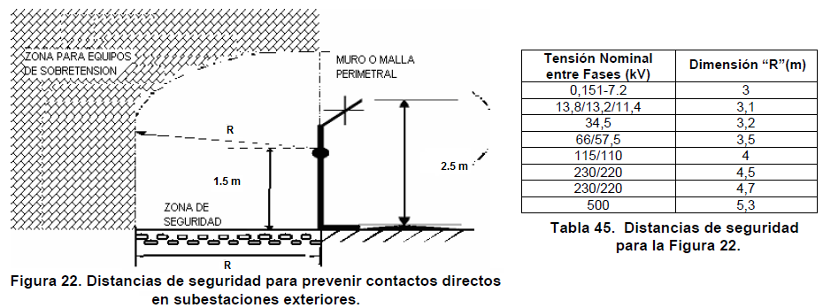

Se cumplen las distancias mínimas de seguridad en zonas con construcciones establecidas en el RETIE, de acuerdo con la Figura 5 y Tabla 15: |  |  |  | 13.1
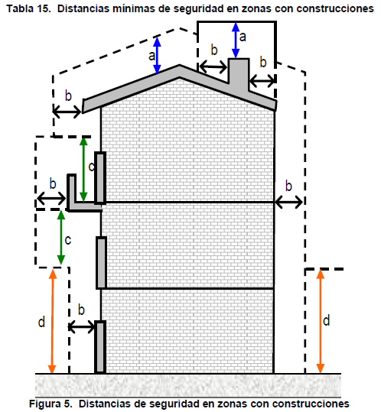 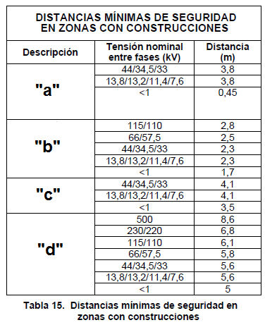

Verificar que se cumplen las distancias mínimas de seguridad para diferentes lugares y situaciones |  |  |  | 13.2
PREVENCIÓN DE ARCO ELÉCTRICO
Distancias mínimas para prevención de riesgo por arco eléctrico. Artículo 13.4 Verificar que se cumplan las distancias mínimas de aproximación a equipos de la Tabla 20 y la Figura 9. Estas distancias son barreras que buscan prevenir lesiones al trabajador y en general a todo el personal y son básicos para la seguridad eléctrica. |  |  |  | 13.4
Tensión Nominal Sist. (kV) | Límite de aproximación seguro (m) |  | Límite de aproximación restringida (m) Incluye Movimientos involuntarios | Límite de aprox. Técnica
 | Parte móvil expuesta | Parte fija
0,051 - 0,300 | 3 | 1.1 | Evitar contacto | Evitar contacto
0,301 - 0,750 | 3 | 1.1 | 0.3 | 0.025
0,751 -15 | 3 | 1.5 | 0.66 | 0.18
15,1 - 36 | 3 | 1.8 | 0.78 | 0.25
36,1 - 46 | 3 | 2.44 | 0.84 | 0.43
46,1 - 72,5 | 3 | 2.44 | 0.96 | 0.63
72,6 - 121 | 3.25 | 2.44 | 1 | 0.81
138 - 145 | 3.35 | 3 | 1.09 | 0.94
161 - 169 | 3.56 | 3.56 | 1.22 | 1.07
230 - 242 | 3.96 | 3.96 | 1.6 | 1.45
345 - 362 | 4.7 | 4.7 | 2.6 | 2.44
500 - 550 | 5.8 | 5.8 | 3.43 | 3.28
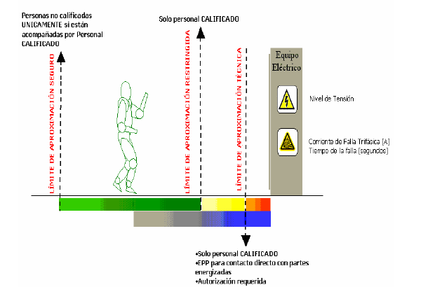

SISTEMA DE PUESTA A TIERRA
Los elementos metálicos que no forman parte de las instalaciones eléctricas, no podrán ser incluidos como parte de los conductores de puesta a tierra. Este requisito no excluye el hecho de que se deben conectar a tierra, en algunos casos. |  |  |  | 15.2 (a)
Los elementos metálicos principales que actúan como refuerzo estructural de una edificación deben tener una conexión eléctrica permanente con el sistema de puesta a tierra general. |  |  |  | 15.2 (b)
Las conexiones que van bajo el nivel del suelo en puestas a tierra, deben ser realizadas mediante soldadura exotérmica o conector certificado para tal uso. |  |  |  | 15.2 (c)
Para verificar que las características del electrodo de puesta a tierra y su unión con la red equipotencial cumplan con el Reglamento, se deben dejar puntos de conexión y medición accesibles e inspeccionables. |  |  |  | 15.2 (d)
Cuando para este efecto se construyan cajas de inspección, sus dimensiones deben ser mínimo de 30x30 cm, si es cuadrada o de 30 cm de diámetro si es circular, su tapa debe ser removible. |  |  |  | 15.2 (d)
No se permite el uso de aluminio en los electrodos de las puestas a tierra. |  |  |  | 15.2 (e)
En sistemas trifásicos de instalaciones de uso final con cargas no lineales, el conductor de neutro, debe ser dimensionado con por lo menos el 173% de la capacidad de corriente de la carga de diseño de las fases, para evitar sobrecargarlo. |  |  |  | 15.2 (f)
A partir de la entrada en vigencia del presente Reglamento queda expresamente prohibido utilizar en las instalaciones eléctricas, el suelo o terreno como camino de retorno de la corriente en condiciones normales de funcionamiento. |  |  |  | 15.2 (g)
No se permitirá el uso de sistemas monofilares, es decir, donde se tiende sólo el conductor de fase y donde el terreno es la única trayectoria tanto para las corrientes de retorno como de falla. |  |  |  | 15.2 (g)
Cuando por requerimientos de un edificio existan varias puestas a tierra, todas ellas deben estar interconectadas eléctricamente, según criterio adoptado de IEC-61000-5-2, tal como aparece en la Figura. |  |  |  | 15.2 (h)
Para un mismo edificio quedan expresamente prohibidos utilizar una sola puesta a tierra para todas las necesidades |  |  |  | 15.2 (i)
Para un mismo edificio quedan expresamente prohibidos utilizar puesta a tierras separadas e independientes |  |  |  | 15.2 (i)
Si una parte conductora que conforma el sistema de puesta a tierra está a menos de 1,8 m de una bajante de pararrayos, debe ser unida a ella. |  |  |  | 15.2
En el caso de los edificios altos, se requieren anillos equipotenciales para protección contra rayos. |  |  |  | 15.2
La puesta a tierra debe estar constituida por uno o varios de los siguientes tipos de electrodos: Varillas, tubos, placas, flejes o cables. |  |  |  | 15.3.1 (a)
Se podrán utilizar electrodos de cables de acero galvanizado, siempre que se garanticen las condiciones de seguridad establecidas en el Retie. |  |  |  | 15.3.1 (b)
El electrodo tipo varilla o tubo debe tener mínimo 2.4 de longitud; además debe estar identificado con la razón social o marca registrada del fabricante y sus dimensiones; esto debe hacerse dentro los primeros 30 cm desde la parte superior. (Ver certificaciones de Producto) |  |  |  | 15.3.1 (d)
Los conductores del sistema de puesta a tierra deben ser continuos, sin interruptores o medios de desconexión y cuando se empalmen, deben quedar mecánica y eléctricamente seguros por medio de soldadura o conectores certificados para tal uso. |  |  |  | 15.3.3 (c)
El conductor de puesta a tierra de equipos, debe acompañar los conductores activos durante todo su recorrido y por la misma canalización. |  |  |  | 15.3.3 (d)
Los conductores de los cableados de puesta a tierra que por disposición de la instalación se requieran aislar, deben ser de aislamiento color verde, verdes con rayas amarillas o identificados con marcas verdes en los puntos de inspección y extremos. |  |  |  | 15.3.3 (e)
Los valores de resistencia de puesta a tierra deben de estar de acuerdo a los valores de la tabla 24 del Retie. |  |  |  | 15.4.
REQUISITOS DE INSTALACIÓN DE ELECTRODOS DEL SPT
Para la instalación de los electrodos se deben considerar los siguientes requisitos: |  |  |  | 15.3.1 (f)
* | La unión entre el electrodo y el conductor de puesta a tierra, debe hacerse con soldadura exotérmica o un conector certificado este uso.
* | Atender las recomendaciones del fabricante.
* | Cada electrodo debe quedar enterrado en su totalidad.
* | El punto de unión entre el conductor del electrodo de puesta a tierra y la puesta a tierra debe ser accesible y la parte superior del electrodo enterrado debe quedar a mínimo 15 cm de la superficie. Este ítem no aplica a electrodos enterrados en las bases de estructuras de líneas de transmisión ni a electrodos instalados horizontalmente.
REQUISITOS DE DISEÑO DEL SISTEMA DE PUESTA A TIERRA
El conductor para baja tensión, se debe seleccionar con base en la Tabla 250-94 de la NTC 2050. |  |  |  | 15.3.2
El conductor para media tensión, alta tensión y extra alta tensión, debe ser seleccionado con la siguiente fórmula, la cual fue adoptada de la norma ANSI/IEEE 80. |  |  |  | 15.3.2
El conductor par baja tensión, debe cumplir con la Tabla 250-95 de la NTC 2050. |  |  |  | 15.3.3 (a)
MEDICIÓN DE RESISTENCIA DE PUESTA A TIERRA

Número | Observaciones / Recomendaciones

 | INSPECTOR

 | Nombre: |  | Firma: | Matrícula Profesional:

